IMPORT
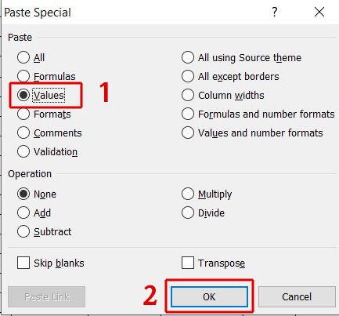
КОЛОНЕ КОЈЕ СЕ КОПИРAЈУ ИЗ ФАЈЛА ЗА УВОЗ ОЦЕНА |  |  |  | Студенти по редоследу у картици UNOS | Оценe којe се копирају у картицу UNOS у одређену недељу
Презиме колона А | Име колона Б | Индекс колона C | Оцена колона H | Студенти по туторским групама |  | Копирање оцена у картицу UNOS

 |  |  |  |  |  | Корак 1

 |  |  |  |  |  | Селектујте све оцене студената у колони F (од врха до дна листе)
 |  |  |  |  |  | Копирајте селектоване оцене

 |  |  |  |  |  | Корак 2

 |  |  |  |  |  | Пређите на картицу UNOS и кликните на првог студента у одређеној недељи наставе у коју преносите оцене

 |  |  |  |  |  | Корак 3

 |  |  |  |  |  | Кликните на опцију Paste и изаберите Paste Special

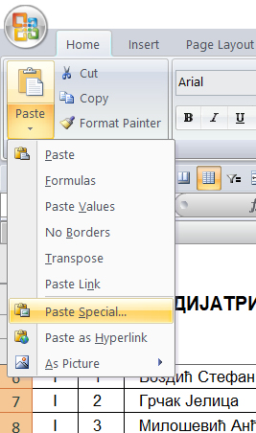

 |  |  |  |  |  | Корак 4

 |  |  |  |  |  | Изаберите опцију Values и кликните на ОК

